3905 石塘镇
合作工程款支付证书 |  |  |  |  |  |  |  |  |  |  |  |  |  |  | 未办理原因：
工程名称 |  | 肥东县畅通工程村道加宽及路面硬化工程施工项目（石塘镇） |  |  |  |  |  |  |  |  | 档案编号 |  | CD2016-058 | CD2016-058 | 61 | 3905 | 肥东县畅通工程村道加宽及路面硬化工程施工项目（石塘镇） | 2016.6.15 | 5672818.00 | 刘吉胜 | 150日历天 | 路基、路面、标识标牌 | 肥东县 石塘镇 | 张 霞13865805866 | 林 琰13866794428 | 本工程属营改增项目，于2016.6.15开标，2016.6.16公示，公示期为三天，目前正在公示期间。 | 中标项目，中 标通知书及施工 合同原件在庐江
合同金额 |  | 5,672,818.00 |  |  |  | 中标日期 | 2016.6.15中标 |  |  |  | 合作单位 |  | 林 琰13866794428
决算金额 |  |  |  |  |  | 竣工日期 |  |  |  |  | ERP编号 |  | 3905 |  |  | 3905 | 肥东县畅通工程村道加宽及路面硬化工程施工项目（石塘镇） | 张霞 | 13865805866 | 公路工程 | 5672818
序号 | 工程款到账 |  |  | 开票情况 |  | 成本发票 | 扣管理费 |  | 代扣税金 |  | 其他扣款 |  | 支付金额(元)
 | 日期 | 账户 | 金额 | 日期 | 金额 | 金额 | 比例 | 金额 | 税率 | 金额 | 金额 | 备注
1 | 2016-10-11 | 中 | 570,000.00 | 2016-09-23 | 570,000.00 | 472,050.00 | 2% | 11,400.00 | 增值税及附加值 | 50,837.84 | 800.00 | 详见 备注 | 506,962.16 |  | 肥东县畅通工程村道加宽及路面硬化工程施工项目（石塘镇），扣除2016.7.29项目部印章 +2016.8.19交通局会议项目经理刘吉胜出差费800车费500经办人熊俊义出差费300 +2016.9.18办理外经证费用500+全部管理费， 管理费比例问朱总 |  | 肥东县畅通工程村道加宽及路面硬化工程施工项目（石塘镇），扣除2016.7.29项目部印章100 +2016.8.19交通局会议项目经理刘吉胜出差费800车费500经办人熊俊义出差费300 +2016.9.18办理外经证费用500+全部管理费， 管理费比例问朱总
 |  |  |  | 中标服务费 |  | 63,484.00 |  |  |  |  |  | 扣除2016.7.29项目部印章100+2016.9.18办理外经证费用500
 |  |  |  |  |  |  |  |  |  |  |  | 2016.8.19交通局会议项目经理刘吉胜出差费800车费500经办人熊俊义出差费300 （已给刘吉胜800；钱会计收了600；需补扣200）
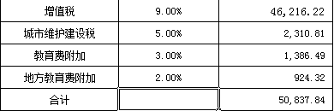
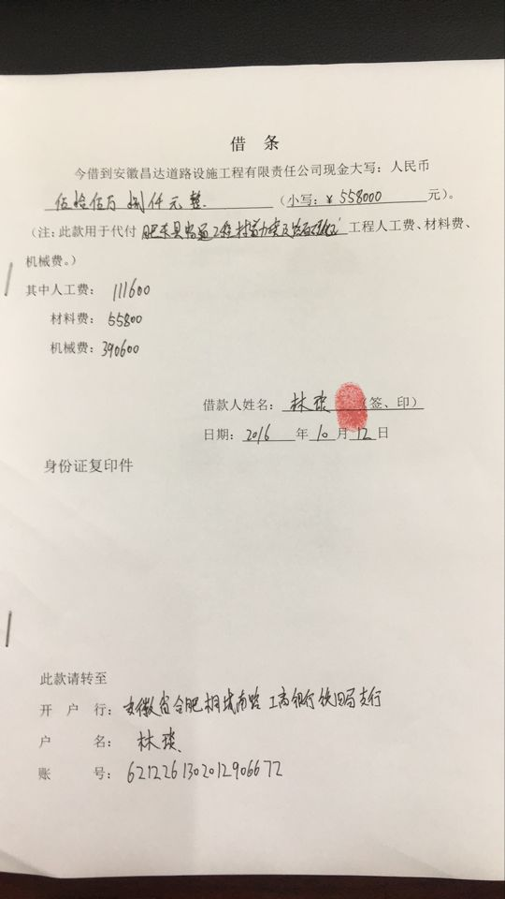

 |  |  |  |  |  |  |  |  |  |  |  |  |  |  | 本次

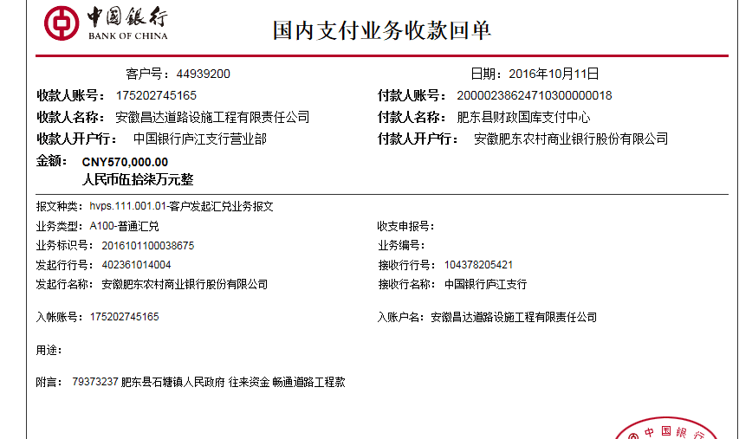
合计 |  | - | 570,000.00 | - | 570,000.00 | 535,534.00 | - | 11,400.00 | - | 50,837.84 |  | - | 506,962.16
本次支付金额 |  | 小写 | 506,962.16 |  |  |  | 支付账号 |  | 林 琰 安徽省合肥桐城南路工商银行铁四局支行 |  |  |  |  | 8.94%
 |  | 大写 | 506962.16 |  |  |  |  |  | 6212 2613 0201 2906 672 |  |  |  |  | 完工证明？
申请部门 意见 |  | 1、中标通知书及施工合同原件已提供； 2、此次借条已提供 。（庐江）
项目管理 意见 |  | 何总、朱总已同意支付（附表背面截图）。
财务审核 意见
质安稽查 意见
总经理审批

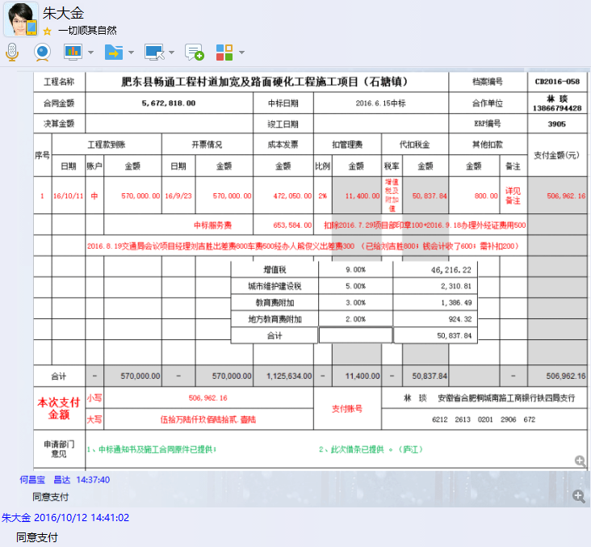
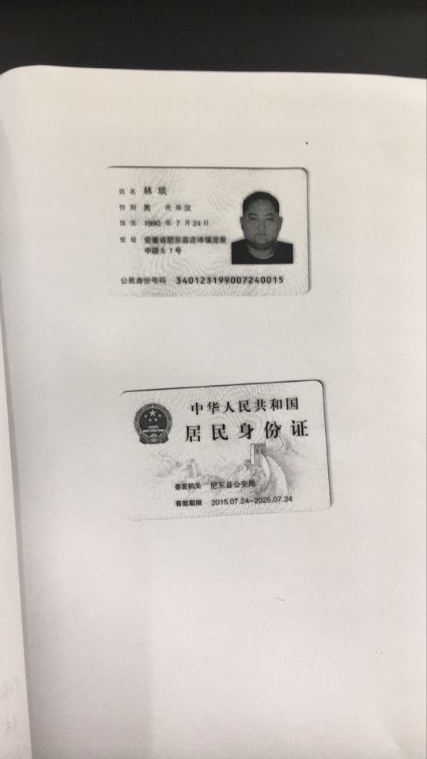

3905 石塘镇 (2)
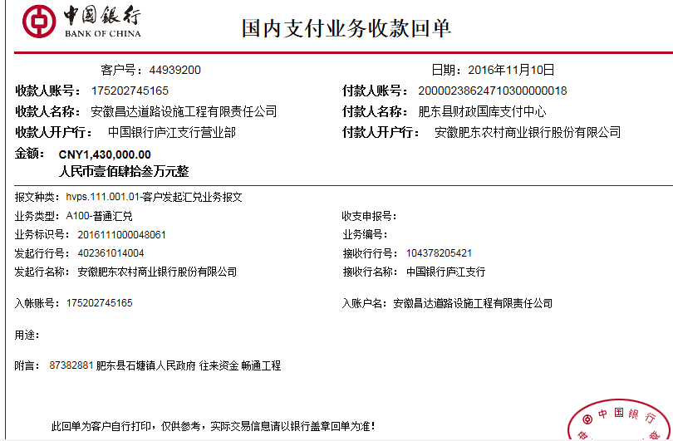
合作工程款支付证书 |  |  |  |  |  |  |  |  |  |  |  |  |  | 未办理原因： | 本次
工程名称 |  | 肥东县畅通工程村道加宽及路面硬化工程施工项目（石塘镇） |  |  |  |  |  |  |  |  | 档案编号 |  | CD2016-058 |  | CD2016-058
合同金额 |  | 5,672,818.00 |  |  |  | 中标日期 | 2016.6.15中标 |  |  |  | 合作单位 |  | 林 琰13866794428
决算金额 |  |  |  |  |  | 竣工日期 |  |  |  |  | ERP编号 |  | 3905
序号 | 工程款到账 |  |  | 开票情况 |  | 累计成本发票 | 扣管理费 |  | 代扣税金 |  | 其他扣款 |  | 支付金额(元)
 | 日期 | 账户 | 金额 | 日期 | 金额 | 金额 | 比例 | 金额 | 税率 | 金额 | 金额 | 备注
1 | 2016-10-11 | 中 | 570,000.00 | 2016-09-23 | 570,000.00 | 472,050.00 | 2% | 11,400.00 | 增值税及附加值 | 50,837.84 | 800.00 | 详见 备注 | 506,962.16
 |  |  |  | 中标服务费 |  | 63,484.00 |  |  |  |  |  | 扣除2016.7.29项目部印章100+2016.9.18办理外经证费用500
 |  |  |  |  |  |  |  |  |  |  |  | 2016.8.19交通局会议项目经理刘吉胜出差费800车费500经办人熊俊义出差费300 （已给刘吉胜800；钱会计收了600；需补扣200）

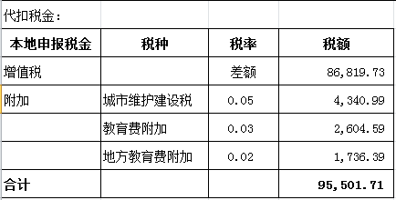
 | 本次
2 | 2016-11-10 | 中 | 1,430,000.00 | 2016-11-03 | 1,430,000.00 | 1,476,390.00 | 2% | 28,600.00 |  | 95,501.71 | 1,400.00 |  | 1,304,498.29
 |  |  |  |  |  |  |  |  |  |  |  | 扣除2016.11.1朱大金工地检查出差费1000车费400+进度款管理费2%

合计 |  | - | 2,000,000.00 | - | 2,000,000.00 | 2,011,924.00 | - | 40,000.00 | - | 146,339.55 |  | - | 1,811,460.45
本次支付金额 |  | 小写 | 1,304,498.29 |  |  |  | 支付账号 |  | 林 琰 安徽省合肥桐城南路工商银行铁四局支行 |  |  |  |  |  | 23.00%
 |  | 大写 | 1304498.29 |  |  |  |  |  | 6212 2613 0201 2906 672 |  |  |  |  |  | 完工证明？
申请部门 意见 |  | 1、中标通知书及施工合同原件已提供； 2、此次借条已提供 。
项目管理 意见 |  | 何总、朱总已同意支付（附表背面截图）。
财务审核 意见
质安稽查 意见
总经理审批

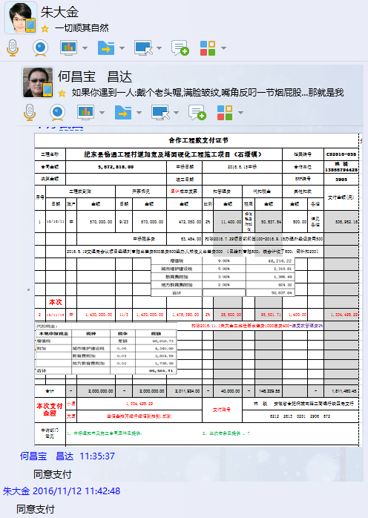

3905 石塘镇 (3)
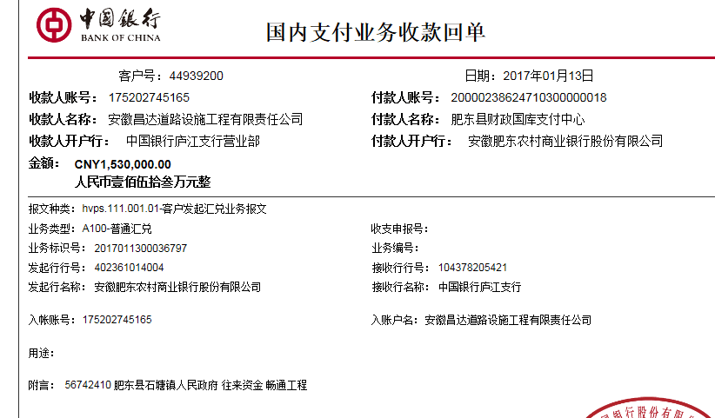
合作工程款支付证书 |  |  |  |  |  |  |  |  |  |  |  |  |  | 未办理原因： | 本次
工程名称 |  | 肥东县畅通工程村道加宽及路面硬化工程施工项目（石塘镇） |  |  |  |  |  |  |  |  | 档案编号 |  | CD2016-058 |  | CD2016-058
合同金额 |  | 5,672,818.00 |  |  |  | 中标日期 | 2016.6.15中标 |  |  |  | 合作单位 |  | 林 琰13866794428
决算金额 |  |  |  |  |  | 竣工日期 |  |  |  |  | ERP编号 |  | 3905
序号 | 工程款到账 |  |  | 开票情况 |  | 累计成本发票 | 扣管理费 |  | 代扣税金 |  | 其他扣款 |  | 支付金额(元)
 | 日期 | 账户 | 金额 | 日期 | 金额 | 金额 | 比例 | 金额 | 税率 | 金额 | 金额 | 备注
1 | 2016-10-11 | 中 | 570,000.00 | 2016-09-23 | 570,000.00 | 472,050.00 | 2% | 11,400.00 | 增值税及附加值 | 50,837.84 | 800.00 | 详见 备注 | 506,962.16
 |  |  |  | 中标服务费 |  | 63,484.00 |  |  |  |  |  | 扣除2016.7.29项目部印章100+2016.9.18办理外经证费用500
 |  |  |  |  |  |  |  |  |  |  |  | 2016.8.19交通局会议项目经理刘吉胜出差费800车费500经办人熊俊义出差费300 （已给刘吉胜800；钱会计收了600；需补扣200）

2 | 2016-11-10 | 中 | 1,430,000.00 | 2016-11-03 | 1,430,000.00 | 1,476,390.00 | 2% | 28,600.00 | 增值税及附加值 | 95,501.71 | 1,400.00 |  | 1,304,498.29
 |  |  |  |  |  |  |  |  |  |  |  | 扣除2016.11.1朱大金工地检查出差费1000车费400+进度款管理费2%
 | 本次
3 | 2017-01-13 | 中 | 1,530,000.00 | 2017-12-09 | 1,530,000.00 |  | 2% | 30,600.00 | 增值税及附加值 | 96,417.37 | 2,400.00 | 林 琰 | 800,582.63
 |  |  |  |  |  |  |  |  |  |  |  | 2016.11.11开会朱大金出差费1000刘吉胜出差费1000车费400
 |  |  |  |  |  |  |  |  |  |  |  | 预留转材料款 | 600,000.00

 |  |  |  |  |  |  |  |  |  |  |  |  |  |  |  |  | 0.00
合计 |  | - | 3,530,000.00 | - | 3,530,000.00 | 2,011,924.00 | - | 70,600.00 | - | 242,756.92 |  | - | 3,212,043.08 |  |  | 材料 | 0.00
本次支付金额 |  | 小写 | 1,400,582.63 |  | 林 琰 | 800,582.63 | 支付账号 |  | 林 琰 安徽省合肥桐城南路工商银行铁四局支行 |  |  |  |  |  | 24.69%
 |  | 大写 | 1400582.63 |  | 材料 | 600,000.00 |  |  | 6212 2613 0201 2906 672 |  |  |  |  |  | 完工证明？
申请部门 意见 |  | 1、中标通知书及施工合同原件已提供； 2、此次借条已提供 。
项目管理 意见 |  | 何总、朱总已同意支付（附表背面截图）。
财务审核 意见
质安稽查 意见
总经理审批

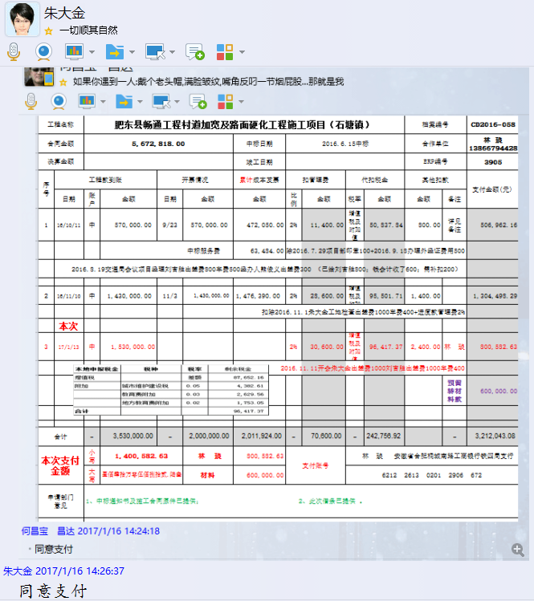

3905 石塘镇 (4)
工程款支付证书 |  |  |  |  |  |  |  |  |  |  |  |  |  | 未办理原因： | 本次
工程名称 |  | 肥东县畅通工程村道加宽及路面硬化工程施工项目（石塘镇） |  |  |  |  |  |  |  |  | 档案编号 |  | CD2016-058 |  | CD2016-058
合同金额 |  | 5,672,818.00 |  |  |  | 中标日期 | 2016.6.15中标 |  |  |  | 合作单位 |  | 林 琰13866794428
决算金额 |  | 4,953,441.21 |  |  |  | 竣工日期 |  |  |  |  | ERP编号 |  | 3905
序号 | 工程款到账 |  |  | 开票情况 |  | 累计成本发票 | 扣管理费 |  | 代扣税金 |  | 其他扣款 |  | 支付金额(元)
 | 日期 | 账户 | 金额 | 日期 | 金额 | 金额 | 比例 | 金额 | 税率 | 金额 | 金额 | 备注
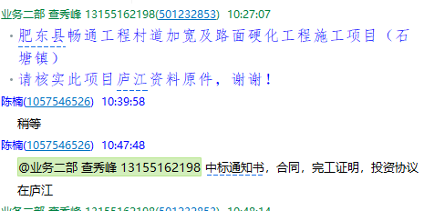
1 | 2016-10-11 | 中 | 570,000.00 | 2016-09-23 | 570,000.00 | 472,050.00 | 2% | 11,400.00 | 增值税及附加值 | 50,837.84 | 800.00 | 详见 备注 | 506,962.16
 |  |  |  | 中标服务费 |  | 63,484.00 |  |  |  |  |  | 扣除2016.7.29项目部印章100+2016.9.18办理外经证费用500
 |  |  |  |  |  |  |  |  |  |  |  | 2016.8.19交通局会议项目经理刘吉胜出差费800车费500经办人熊俊义出差费300 （已给刘吉胜800；钱会计收了600；需补扣200）

2 | 2016-11-10 | 中 | 1,430,000.00 | 2016-11-03 | 1,430,000.00 | 1,476,390.00 | 2% | 28,600.00 | 增值税及附加值 | 95,501.71 | 1,400.00 |  | 1,304,498.29
 |  |  |  |  |  |  |  |  |  |  |  | 扣除2016.11.1朱大金工地检查出差费1000车费400+进度款管理费2%

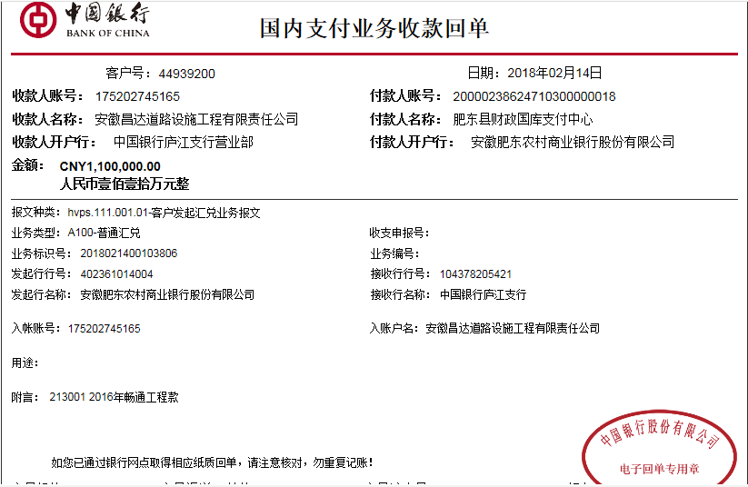
3 | 2017-01-13 | 中 | 1,530,000.00 | 2017-12-09 | 1,530,000.00 |  | 2% | 30,600.00 | 增值税及附加值 | 96,417.37 | 2,400.00 | 林 琰 | 800,582.63
 |  |  |  |  |  |  |  |  |  |  |  | 2016.11.11开会朱大金出差费1000刘吉胜出差费1000车费400
 |  |  |  |  |  |  |  |  |  |  |  | 预留转材料款 | 600,000.00
 | 本次
4 | 2018-02-14 | 中 | 1,100,000.00 | 2018-02-07 | 1,170,000.00 |  | 2% | 22,000.00 | 增值税及附加值 | 97,438.00 | 180,562.00 | 林琰2.14 | 500,000.00
 |  |  |  |  |  |  |  |  |  |  | 余款暂扣 | 4材料 | 300,000.00

合计 |  | - | 4,630,000.00 | - | 4,700,000.00 | 2,011,924.00 | - | 92,600.00 | - | 340,194.92 | 185,162.00 | - | 4,012,043.08
本次支付金额 |  | 800,000.00 |  |  | 林 琰 | 500,000.00 | 支付账号 |  | 林 琰 安徽省合肥桐城南路工商银行铁四局支行6212 2613 0201 2906 672 |  |  |  |  |  | 14.10%
 |  |  |  |  | 材料 | 300,000.00 |  |  | 详见报销单据 |  |  |  |  |  | 完工证明？
申请部门 意见 |  | 中标通知书，合同，完工证明，投资协议在庐江
项目管理 意见 |  | 何总、朱总已同意支付（附表背面截图）。
财务审核 意见
质安稽查 意见
总经理审批 |  |  |  |  |  |  | 董事长审批

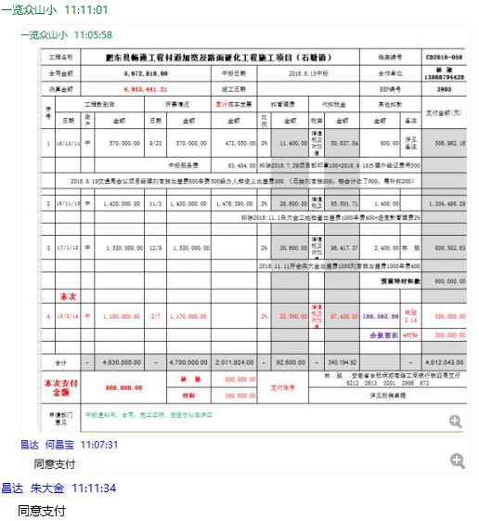

3905 石塘镇 (5)
工程款支付证书 |  |  |  |  |  |  |  |  |  |  |  |  |  | 未办理原因： | 本次
工程名称 |  | 肥东县畅通工程村道加宽及路面硬化工程施工项目（石塘镇） |  |  |  |  |  |  |  |  | 档案编号 |  | CD2016-058 |  | CD2016-058
合同金额 |  | 5,672,818.00 |  |  |  | 中标日期 | 2016.6.15中标 |  |  |  | 合作单位 |  | 林 琰13866794428
决算金额 |  | 4,953,441.21 |  |  |  | 竣工日期 |  |  |  |  | ERP编号 |  | 3905
序号 | 工程款到账 |  |  | 开票情况 |  | 累计成本发票 | 扣管理费 |  | 代扣税金 |  | 其他扣款 |  | 支付金额(元)
 | 日期 | 账户 | 金额 | 日期 | 金额 | 金额 | 比例 | 金额 | 税率 | 金额 | 金额 | 备注
1 | 2016-10-11 | 中 | 570,000.00 | 2016-09-23 | 570,000.00 | 472,050.00 | 2% | 11,400.00 | 增值税及附加值 | 50,837.84 | 800.00 | 详见 备注 | 506,962.16
 |  |  |  | 中标服务费 |  | 63,484.00 |  |  |  |  |  | 扣除2016.7.29项目部印章100+2016.9.18办理外经证费用500
 |  |  |  |  |  |  |  |  |  |  |  | 2016.8.19交通局会议项目经理刘吉胜出差费800车费500经办人熊俊义出差费300 （已给刘吉胜800；钱会计收了600；需补扣200）

2 | 2016-11-10 | 中 | 1,430,000.00 | 2016-11-03 | 1,430,000.00 | 1,476,390.00 | 2% | 28,600.00 | 增值税及附加值 | 95,501.71 | 1,400.00 |  | 1,304,498.29
 |  |  |  |  |  |  |  |  |  |  |  | 扣除2016.11.1朱大金工地检查出差费1000车费400+进度款管理费2%

3 | 2017-01-13 | 中 | 1,530,000.00 | 2017-12-09 | 1,530,000.00 |  | 2% | 30,600.00 | 增值税及附加值 | 96,417.37 | 2,400.00 | 林 琰 | 800,582.63
 |  |  |  |  |  |  |  |  |  |  |  | 2016.11.11开会朱大金出差费1000刘吉胜出差费1000车费400
 |  |  |  |  |  |  |  |  |  |  |  | 预留转材料款 | 600,000.00

4 | 2018-02-14 | 中 | 1,100,000.00 | 2018-02-07 | 1,170,000.00 |  | 2% | 22,000.00 | 增值税及附加值 | 97,438.00 | 180,562.00 | 林琰2.14 | 500,000.00
 |  |  |  |  |  |  |  |  |  |  | 余款暂扣 | 4材料 | 300,000.00
 | 本次
5 | 2018-06-21 | 中 | 70,000.00 |  |  |  | 2% | 1,400.00 | 增值税及附加值 | 0.00 | -180,562.00 | 材料 | 249,160.00 |  |  | 2
 |  |  |  |  |  |  |  |  |  |  | 退暂扣

合计 |  | - | 4,700,000.00 | - | 4,700,000.00 | 2,011,924.00 | - | 94,000.00 | - | 340,194.92 | 4,600.00 | - | 4,261,203.08
本次支付金额 |  | 249,160.00 |  |  | 林 琰 | 0.00 | 支付账号 |  | 林 琰 安徽省合肥桐城南路工商银行铁四局支行6212 2613 0201 2906 672 |  |  |  |  |  | 4.39%
 |  |  |  |  | 材料 | 249,160.00 |  |  | 详见报销单据 |  |  |  |  |  | 完工证明？
申请部门 意见 |  | 中标通知书，合同，完工证明，投资协议在庐江 |  |  |  |  |  | 项目管理 意见 |  | 何总、朱总已同意支付（附表背面截图）。
财务初审 意见 |  |  |  |  |  |  |  | 财务审核 意见
质安初审 意见 |  |  |  |  |  |  |  | 质安稽查 意见
总经理审批 |  |  |  |  |  |  |  | 董事长审批

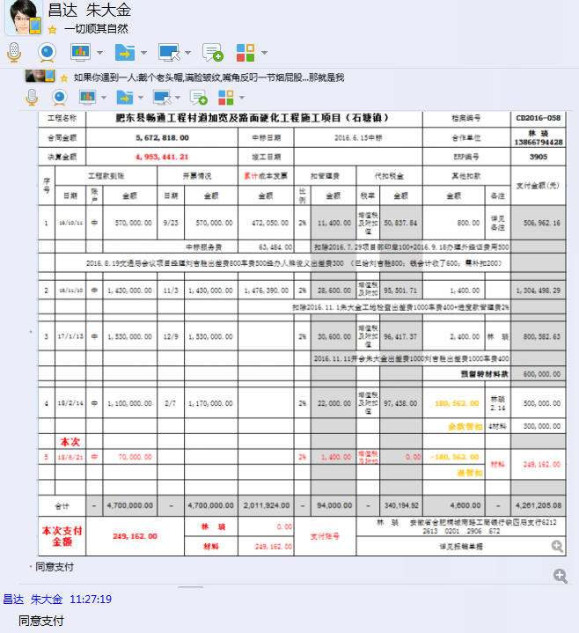

6
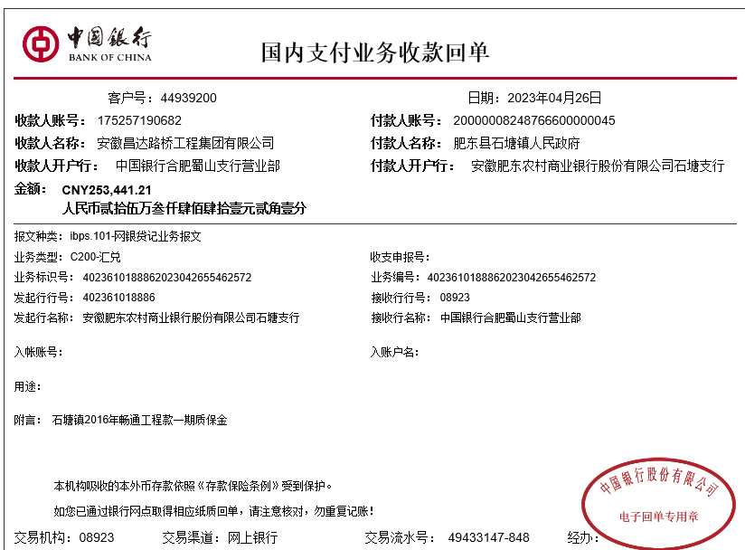
工程款支付证书 |  |  |  |  |  |  |  |  |  |  |  |  |  | 未办理原因： | 本次
工程名称 |  | 肥东县畅通工程村道加宽及路面硬化工程施工项目（石塘镇） |  |  |  |  |  |  |  |  | 档案编号 |  | CD2016-058 |  | CD2016-058
合同金额 |  | 5,672,818.00 |  |  |  | 中标日期 | 2016.6.15中标 |  |  |  | 合作单位 |  | 林 琰13866794428
决算金额 |  | 4,953,441.21 |  |  |  | 竣工日期 |  |  |  |  | ERP编号 |  | 3905
序号 | 工程款到账 |  |  | 开票情况 |  | 累计成本发票 | 扣管理费 |  | 代扣税金 |  | 其他扣款 |  | 支付金额(元)
 | 日期 | 账户 | 金额 | 日期 | 金额 | 金额 | 比例 | 金额 | 税率 | 金额 | 金额 | 备注
1 | 2016-10-11 | 中 | 570,000.00 | 2016-09-23 | 570,000.00 | 472,050.00 | 2% | 11,400.00 | 增值税及附加值 | 50,837.84 | 800.00 | 详见 备注 | 506,962.16
 |  |  |  | 中标服务费 |  | 63,484.00 |  |  |  |  |  | 扣除2016.7.29项目部印章100+2016.9.18办理外经证费用500
 |  |  |  |  |  |  |  |  |  |  |  | 2016.8.19交通局会议项目经理刘吉胜出差费800车费500经办人熊俊义出差费300 （已给刘吉胜800；钱会计收了600；需补扣200）

2 | 2016-11-10 | 中 | 1,430,000.00 | 2016-11-03 | 1,430,000.00 | 1,476,390.00 | 2% | 28,600.00 | 增值税及附加值 | 95,501.71 | 1,400.00 |  | 1,304,498.29
 |  |  |  |  |  |  |  |  |  |  |  | 扣除2016.11.1朱大金工地检查出差费1000车费400+进度款管理费2%

3 | 2017-01-13 | 中 | 1,530,000.00 | 2017-12-09 | 1,530,000.00 |  | 2% | 30,600.00 | 增值税及附加值 | 96,417.37 | 2,400.00 | 林 琰 | 800,582.63
 |  |  |  |  |  |  |  |  |  |  |  | 2016.11.11开会朱大金出差费1000刘吉胜出差费1000车费400
 |  |  |  |  |  |  |  |  |  |  |  | 预留转材料款 | 600,000.00

4 | 2018-02-14 | 中 | 1,100,000.00 | 2018-02-07 | 1,170,000.00 |  | 2% | 22,000.00 | 增值税及附加值 | 97,438.00 | 180,562.00 | 林琰2.14 | 500,000.00
 |  |  |  |  |  |  |  |  |  |  | 余款暂扣 | 4材料 | 300,000.00

5 | 2018-06-21 | 中 | 70,000.00 |  |  |  | 2% | 1,400.00 | 增值税及附加值 | 0.00 | -180,562.00 | 材料 | 249,160.00 |  |  | 2
 |  |  |  |  |  |  |  |  |  |  | 退暂扣
6 | 2023-04-26 | 中 | 253,441.21 |  |  |  | 2% | 19,456.36 | 增值税及附加值 | 18,229.16 | 250.00 |  | 210,081.81
 |  |  |  |  |  |  |  |  |  | 5,423.88

 |  |  |  |  |  |  |  |  |  |  |  |  |  |  |  | 210081.81

合计 |  | - | 4,953,441.21 | - | 4,700,000.00 | 2,011,924.00 | - | 113,456.36 | - | 363,847.96 | 4,850.00 | - | 4,471,284.89
本次支付金额 |  | 210,081.81 |  |  | 林 琰 |  | 支付账号 |  | 林 琰 安徽省合肥桐城南路工商银行铁四局支行6212 2613 0201 2906 672
 |  |  |  |  | 材料 |  |  |  | 详见报销单据
申请部门 意见 |  | 中标通知书，合同，完工证明，投资协议在庐江 |  |  |  |  |  | 项目管理 意见
财务初审 意见 |  |  |  |  |  |  |  | 财务审核 意见
质安初审 意见 |  |  |  |  |  |  |  | 质安稽查 意见
总经理审批 |  |  |  |  |  |  |  | 董事长审批

